Лист1
Наименование |  | Толщина(мм.) | Вес 1шт(кг) | Штук. в кв.м | вес 1м.кв | Цена за шт(тг.) | Цена за кв.м(тг.)
1.Волна |  | 45 | 2.5 | 41 | 102.5 | 12 | 500
3.Калифорния | 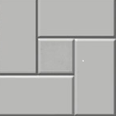 | 30 | 6 | 11 | 66 | 30 | 330
5.Ромашка |  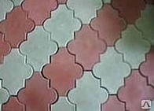 | 40 | 3 | 27.5 | 82.5 | 17 | 470
7.Солнце | 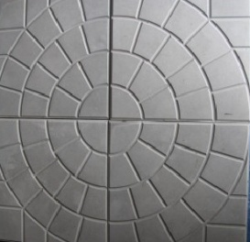 | 50 | 13.5 | 8 | 108 | 59 | 470
8.Катушка | 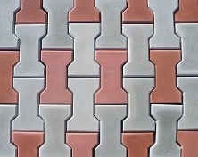 | 60 | 3.5 | 40 | 140 | 15 | 600
9.Кирпичик | 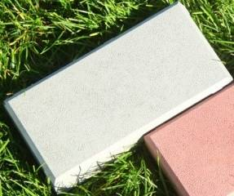 | 60 | 3.5 | 50 | 175 | 12 | 600
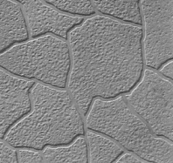 10.Тучка |  | 30 | 6.0 | 11 | 66 | 30 | 330
11.Паркет | 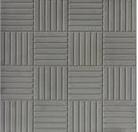 | 30 | 6.0 | 11 | 66 | 30 | 330
12.Паркет |  | 50 | 9.0 | 11 | 99 | 43 | 470
13.Отлив |  | 500*150*50 |  |  |  | 70
14.Парребрик |  | 500*200*70 | 11 |  |  | 80
15.Цокольный камень |  |  | 1.4 | 30 | 42 | 11 | 320
16.Декоративный камень "Сланец" |  | 270*100*30 |  | 37 |  | 12 | 450
17. Декоративный кирпич |  | 212*67*15 |  | 58 |  | 8 | 450
* В прайсе цены на серый цвет, цена на красный и другие цвета +50руб.за м.кв.

Лист2
 |  | Размеры(мм) | Цена за шт. | Цена за кв.м | Наименование |  | Размеры(мм) | Цена за шт. | Цена за кв.м
1.Волна | 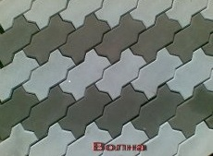 | 130*270*45 | 12.3 | 500 | 2.Калифорния | 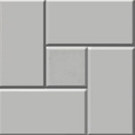 | 300*300*30 | 31.8 | 350
3.Ромашка | 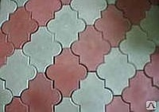 | Н=40мм | 17 | 490 | 4.Паутинка (змейка) 2 варианта укладки | 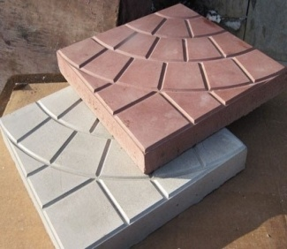 | 350*350*50 | 62.5 | 500
5.Тучка |  | 300*300*30 | 31.8 | 350 | 6.Катушка | 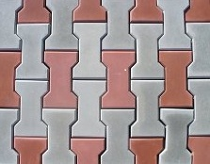 | Н=60мм | 15 | 600
7.Мостовая | 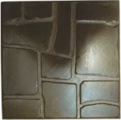 | 300*300*30 | 31.8 | 350 | 8.3-доски (структура дерева) | 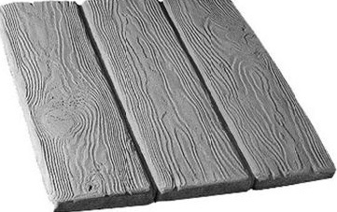 | 300*300*30 | 31.8 | 350
9.Галька | 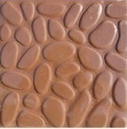 | 300*300*30 | 31.8 | 350 | 10.ОБЕРЕГ | 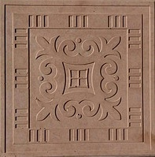 | 300*300*30 | 31.8 | 350
11.Паркет | 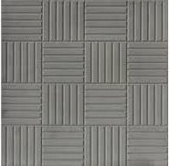 | 300*300*30 | 31.8 | 350 | 12.Паркет (толстая) |  | 300*300*50 | 45 | 500
13.Калифорния(толстая) |  | 300*300*50 | 45 | 500 | 14.Кремль | 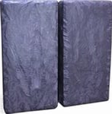 | 150*300*50 | 23 | 500
салфетка |  | 300*300*24 | 30.0 | 330 | Бордюр малый |  | 500*200*50 | 68
Бордюр (1м) |  | 1000*220*75 | 170 |  | Цокольный камень |  |  | 12 | 350
Бордюр (мини) |  | 500*200*30 | 48 |  | Бордюр (средний) |  | 500*200*70 | 90
Ступень |  | 300*300*30 | 35 |  | Отлив | 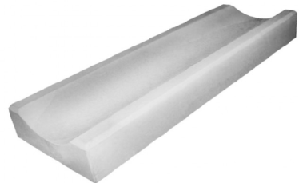 | 500*150*50 | 70
Агора | 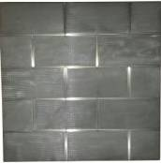 | 500*500*50 | 130 | 500 | ЯЛТА (новинка) | 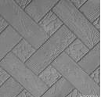 | 300*300*30 | 31.8 | 350
КОЗЫРЕК СТОЛБА |  | 390*390*40 | 150 |  | КОЗЫРЕК ЗАБОРА |  | 500*180*40 | 90
Цена указана за серый цвет, цена на цветную плитку выше на 40 руб.за кв.м

